кейсы
Номер Тест кейса/ID | Название | Предварительные шаги | Шаги | Данные | Ожидаемый результат | attach: | Фактический результат | Баги
1 | Результаты поиска группируются по блокам вертикального меню слева - поиск по СЛОВУ | Открыть раздел /search | Ввести в поиск поисковое слово | Примеры: путин бух ООО
 |  |  | Клик "найти"
 |  |  | Нажать в боковом меню на тестируемый раздел | kontur.ru | 1. В выдаче отображаются материалы только от выбранного раздела 2. Подсвечен выбранный раздел в боковом меню 3. Выделены искомые слова в выдаче (кроме предлогов, союзов, частиц) 4. В поле поиска слева отображается плашка с надписью kontur.ru (Смотрите прикрепленный скрин) | 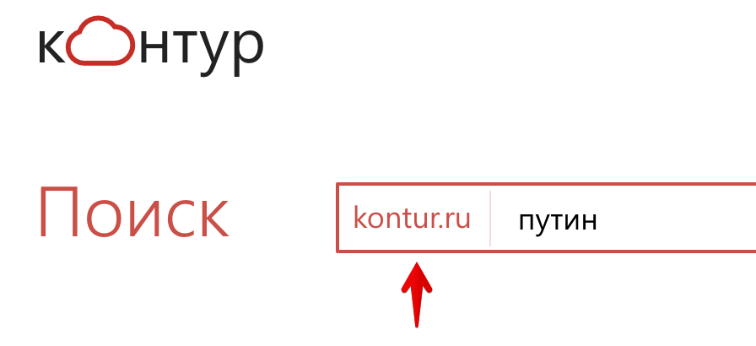
 |  |  |  | Для бухгалтера | 1. В выдаче отображаются материалы с поисковым словом относящиеся к тестируемому разделу 2. Подсвечен выбранный раздел 3. Выделены искомые слова в выдаче |  |  | Как понять что материалы относятся к разделу "для бухгалтера" ?
 |  |  |  | Законы | 1. В выдаче отображаются материалы с поисковым словом относящиеся к тестируемому разделу 2. Подсвечен выбранный раздел 3. Выделены искомые слова в выдаче
 |  |  |  | Школа | 1. В выдаче отображаются материалы с поисковым словом относящиеся к тестируемому разделу 2. Подсвечен выбранный раздел 3. Выделены искомые слова в выдаче
 |  |  | Нажать на иконку с многоточием
 |  |  | Нажать в боковом меню на тестируемый раздел | Организации | 1. В выдаче отображаются материалы с поисковым словом относящиеся к тестируемому разделу 2. Подсвечен выбранный раздел 3. Выделены искомые слова в выдаче
 |  |  |  | Закупки | 1. В выдаче отображаются материалы с поисковым словом относящиеся к тестируемому разделу 2. Подсвечен выбранный раздел 3. Выделены искомые слова в выдаче
2 | Результаты поиска группируются по блокам вертикального меню слева - поиск по ФРАЗЕ | Открыть раздел /search | Ввести в поиск поисковую фразу | Примеры: Уставный капитал ООО, его оплата Отмена повышения страховых взносов для ИП
 |  |  | Нажать "найти"
 |  |  | Нажать в боковом меню на тестируемый раздел | kontur.ru | 1. В выдаче отображаются материалы с поисковой фразой относящиеся к тестируемому разделу 2. Подсвечен выбранный раздел 3. Выделены искомые слова из фразы в выдаче(кроме предлогов, союзов, частиц)
 |  |  |  | Для бухгалтерии | 1. В выдаче отображаются материалы с поисковой фразой относящиеся к тестируемому разделу 2. Подсвечен выбранный раздел 3. Выделены искомые слова из фразы в выдаче(кроме предлогов, союзов, частиц)
 |  |  |  | Законы | 1. В выдаче отображаются материалы с поисковой фразой относящиеся к тестируемому разделу 2. Подсвечен выбранный раздел 3. Выделены искомые слова из фразы в выдаче(кроме предлогов, союзов, частиц)
 |  |  |  | Школа | 1. В выдаче отображаются материалы с поисковой фразой относящиеся к тестируемому разделу 2. Подсвечен выбранный раздел 3. Выделены искомые слова из фразы в выдаче(кроме предлогов, союзов, частиц)
 |  |  | Нажать на иконку с многоточием
 |  |  | Нажать в боковом меню на тестируемый раздел | Организации | 1. В выдаче отображаются материалы с поисковой фразой относящиеся к тестируемому разделу 2. Подсвечен выбранный раздел 3. Выделены искомые слова из фразы в выдаче(кроме предлогов, союзов, частиц)
 |  |  |  | Закупки | 1. В выдаче отображаются материалы с поисковой фразой относящиеся к тестируемому разделу 2. Подсвечен выбранный раздел 3. Выделены искомые слова из фразы в выдаче(кроме предлогов, союзов, частиц)
3 | Поиск работает при клике на ENTER | Открыть раздел /search | Ввести в поиск поисковую фразу | Примеры: Уставный капитал ООО, его оплата Отмена повышения страховых взносов для ИП
 |  |  | Нажать ENTER |  | В выдаче отображаются материалы с поисковым запросом
4 | Поиск работает при вводе спецсимволов | Открыть раздел /search | Ввести в поиск поисковое значение и нажать наити | / путин | В выдаче отображаются материалы с поисковым запросом
 |  |  |  | @gfgrf | В выдаче отображаются материалы для слова "папка"
 |  |  |  | О формах, сроках и порядке составления и представления отчетности профессиональных участников рынка ценных бумаг, организаторов торговли, клиринговых организаций и лиц, осуществляющих функции центрального контрагента, а также другой информации в Центральн | В выдаче отображаются материалы с поисковым запросом
 |  |  |  | ad hoc (эд хок) | В выдаче отображаются материалы с поисковым запросом для фразы "ad hoc" введенной с транслитерацией на русском языке - "эд хок" |  |  | Поисковая система не распознает транслитерацию
 |  |  |  | ценныебумаги | В выдаче отображаются материалы для поискового запроса "ценные бумаги" с пробелом между словами
 |  |  |  | ДОГОВОР ХРАНЕНИЯ | В выдаче отображаются материалы с поисковым запросом без верхнего регистра
5 | Поиск работает одиноково при вводе слов-синонимов | Открыть раздел /search | Ввести в поиск поисковый запрос | ООО и Общество с ограниченной отвественностью
 |  |  | Нажать ENTER |  | В выдаче отображаются материалы поискового запроса "Общество с ограниченной ответственностью
6 | Поиск работает при вводе цитаты | Открыть раздел /search | Ввести в поиск поисковый запрос | "Можно ли из данных фискального накопителя получить информацию по проданным товарам?"
 |  |  | Нажать ENTER
 |  |  |  | kontur.ru | 1. В выдаче отображаются материалы только от выбранного раздела 2. Подсвечен выбранный раздел в боковом меню 3. Выделены искомые слова в выдаче (кроме предлогов, союзов, частиц) 4. В поле поиска слева отображается плашка с надписью kontur.ru
 |  |  |  | Для бухгалтера | 1. В выдаче отображаются материалы с поисковым запросом относящиеся к тестируемому разделу 2. Подсвечен выбранный раздел 3. Выделены искомые слова в выдаче
 |  |  |  | Законы | 1. В выдаче не отображаются материалы с поисковым запросом. 2. Подсвечен выбранный раздел.
 |  |  |  | Школа | 1. В выдаче не отображаются материалы с поисковым запросом. 2. Подсвечен выбранный раздел.
 |  |  | Нажать на иконку с многоточием
 |  |  |  | Организации | 1. В выдаче не отображаются материалы с поисковым запросом. 2. Подсвечен выбранный раздел.
 |  |  |  | Закупки | 1. В выдаче не отображаются материалы с поисковым запросом. 2. Подсвечен выбранный раздел.
7 | Результат поискового запроса открывается в новой вкладке | Открыть раздел /search | Ввести в поиск поисковый запрос | ООО, ИП, АО
 |  |  | Нажать ENTER |  | 1. В выдаче отображаются результаты поискового запроса. 2. Выделены искомые слова из фразы в выдаче (кроме предлогов, союзов, частиц).
 |  |  | Нажать на первую ссылку |  | Ссылка откроется в новой вкладке браузера |  |  | Ссылка открывается в той же вкладке браузера
8 | Пейджинг внизу страницы появляется, если количество результатов поискового запроса более 10 | Открыть раздел /search | Ввести в поиск поисковый запрос | ООО, ИП, АО
 |  |  | Нажать ENTER |  | 1. В выдаче отображаются результаты поискового запроса. 2. Выделены искомые слова из фразы в выдаче (кроме предлогов, союзов, частиц). 3. Внизу страницы появляется постраничная номерация страниц для переключения между результатами поискового запроса, которые не поместились на первую страницу поиска
9 | Пейджинг внизу страницы не появляется, если количество результатов поискового запроса менее 10 | Открыть раздел /search | Ввести в поиск поисковый запрос | Протокол к Соглашению между Российской Федерацией и Республикой Южная Осетия о порядке и условиях софинансирования за счет средств Российской Федерации повышения заработной платы работников
 |  |  | Нажать ENTER |  | 1. В выдаче отображаются результаты поискового запроса. 2. Выделены искомые слова из фразы в выдаче (кроме предлогов, союзов, частиц). 3. Внизу страницы не появляется постраничная номерация страниц для переключения между результатами поискового запроса, которые не поместились на первую страницу поиска
10 | Нажатие на выпадающее меню фильтров, расположенное над результатами поискового запроса, открывает настройки фильтрации результатов поиска | Открыть раздел /search | Нажать на выпадающее меню фильтра, расположенное под строкой ввода поискового запроса |  | Открывается меню фильтрации поиска | 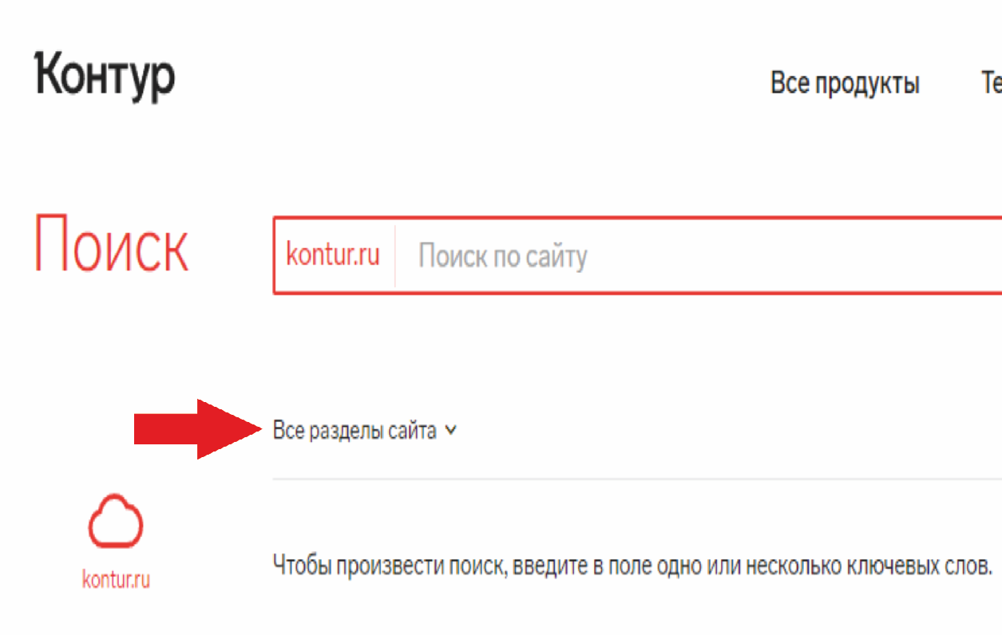
11 | Фильтрация результатов поискового запроса у каждого поискового блока вертикального меню слева происходит согласно заданным пользователем настройкам фильтрации поисковых результатов | Открыть раздел /search | Ввести в поиск поисковый запрос | Налог
 |  |  | Нажать ENTER
 |  |  | Нажать на выпадающее меню фильтра, расположенное над результатами поискового запроса, выбрать категорию "Статьи".
 |  |  |  | kontur.ru | 1. В выдаче отображаются только статьи от выбранного раздела. 2. Подсвечен выбранный раздел в боковом меню. 3. Выделены искомые слова в выдаче (кроме предлогов, союзов, частиц). 4. В поле поиска слева отображается плашка с надписью kontur.ru
 |  |  |  | Для бухгалтера | 1. В выдаче отображаются материалы с поисковым запросом относящиеся к тестируемому разделу. 2. Подсвечен выбранный раздел. 3. Выделены искомые слова в выдаче. |  |  | Отсутствует фильтрация результатов поиска
 |  |  |  | Законы | 1. В выдаче отображаются только статьи от выбранного раздела. 2. Подсвечен выбранный раздел. 3. Выделены искомые слова в выдаче (кроме предлогов, союзов, частиц).
 |  |  | Нажать на выпадающее меню фильтра, расположенное над результатами поискового запроса, выбрать категорию "Федеральные законы". |  |  | 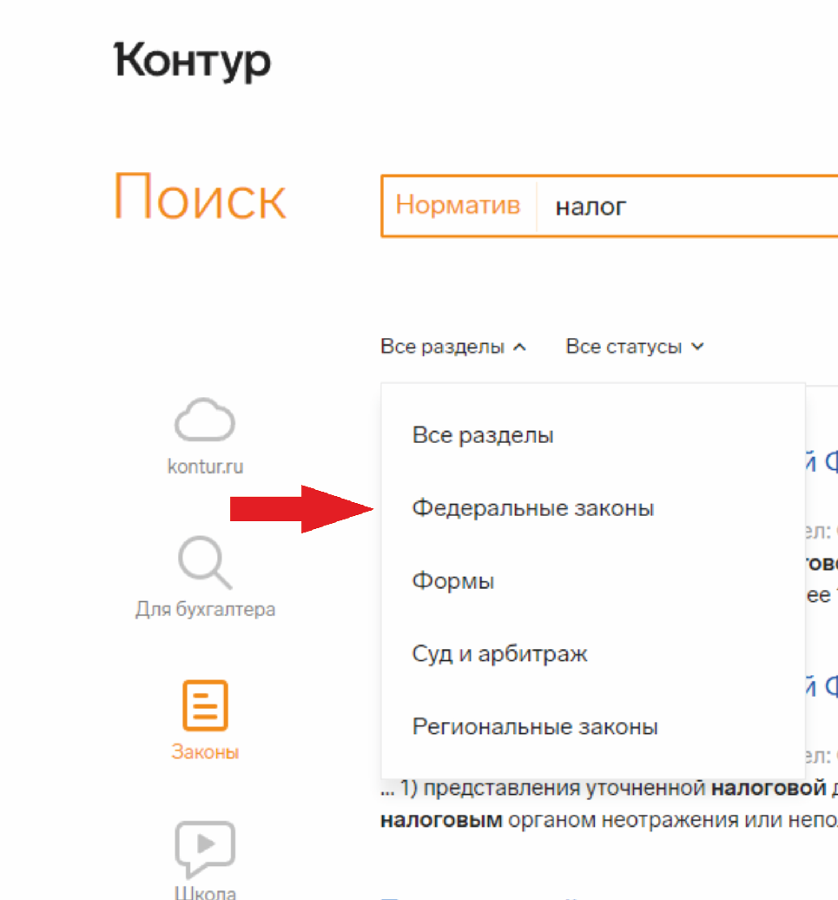
 |  |  | Нажать на выпадающее меню фильтра, расположенное над результатами поискового запроса, выбрать категорию "Формы". |  |  | 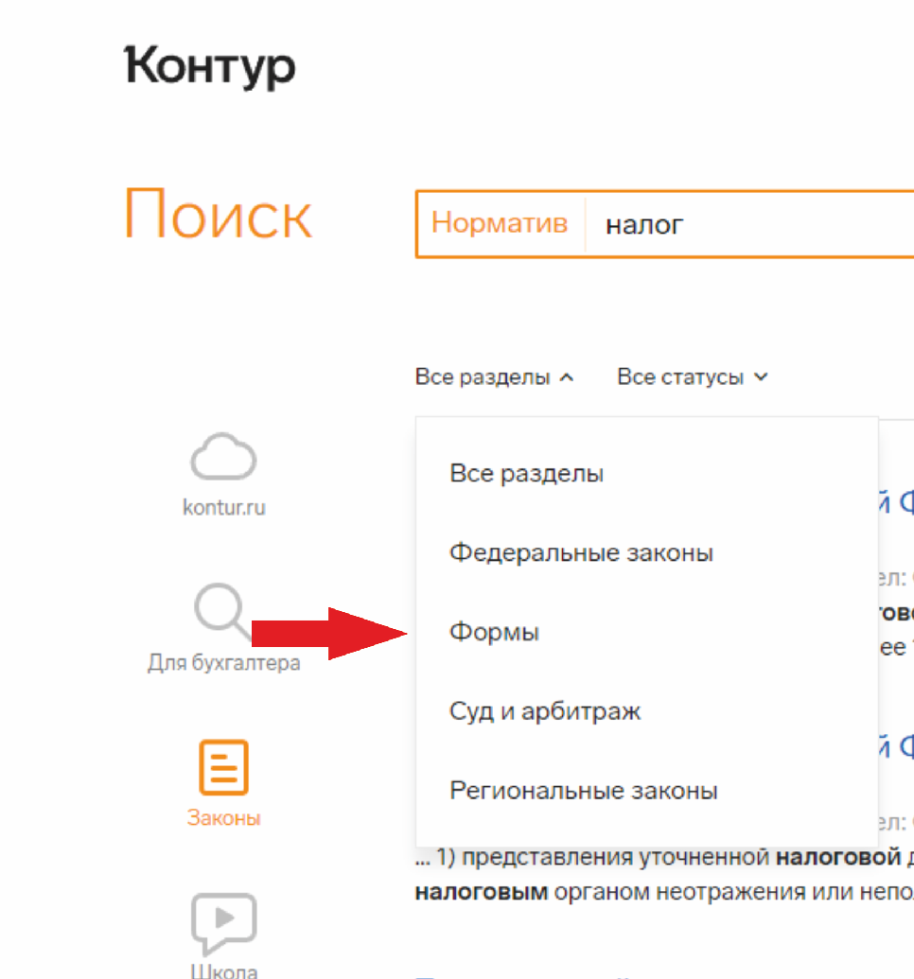
 |  |  | Нажать на выпадающее меню фильтра, расположенное над результатами поискового запроса, выбрать категорию "Суд и арбитраж". |  |  | 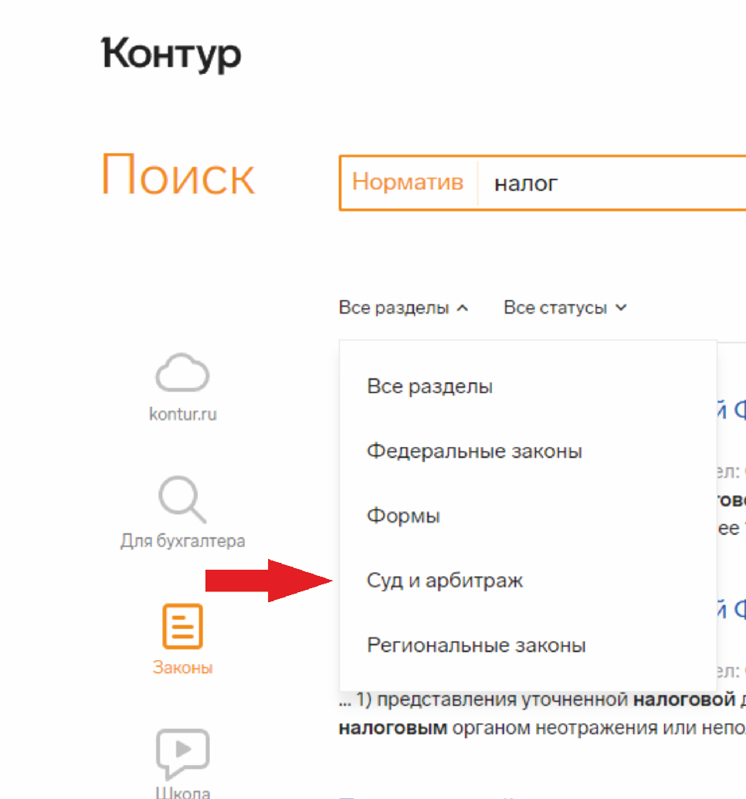
 |  |  | Нажать на выпадающее меню фильтра, расположенное над результатами поискового запроса, выбрать категорию "Региональные законы". |  |  | 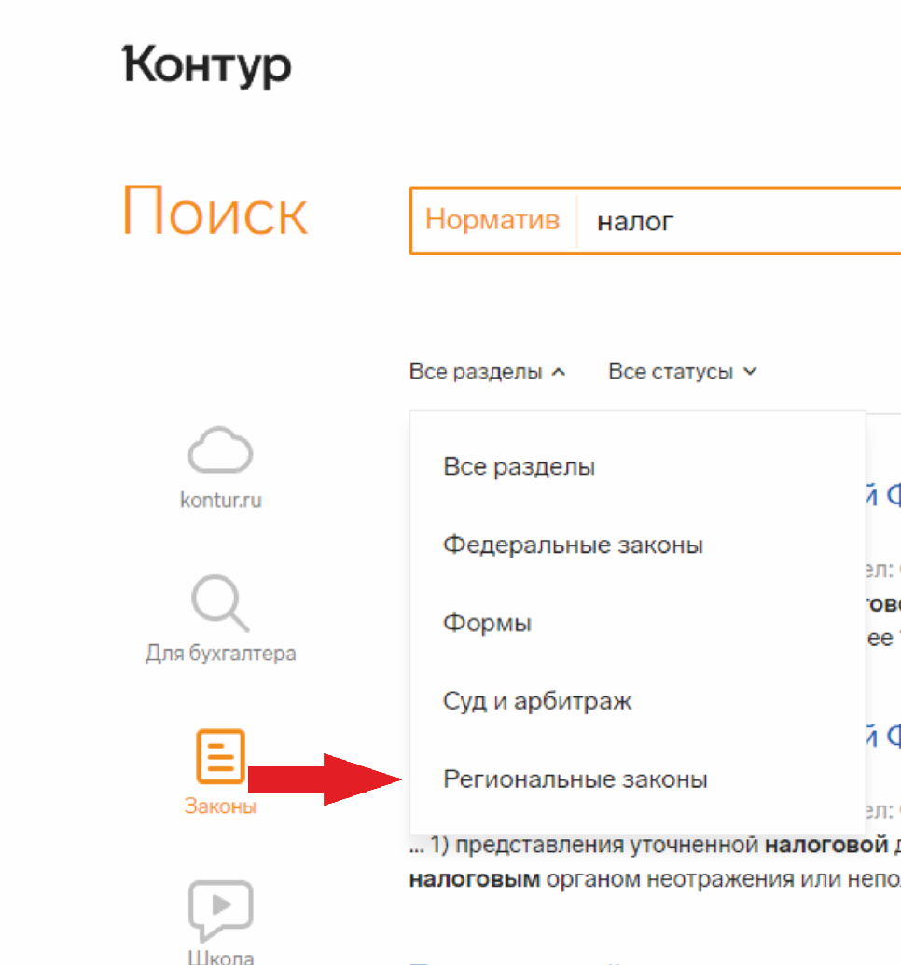
 |  |  |  | Школа | 1. В выдаче отображаются только статьи с поисковым запросом. 2. Подсвечен выбранный раздел. 3. Выделены искомые слова в выдаче (кроме предлогов, союзов, частиц).
 |  |  | Нажать на выпадающее меню фильтра, расположенное над результатами поискового запроса, выбрать категорию "Статьи". |  |  | 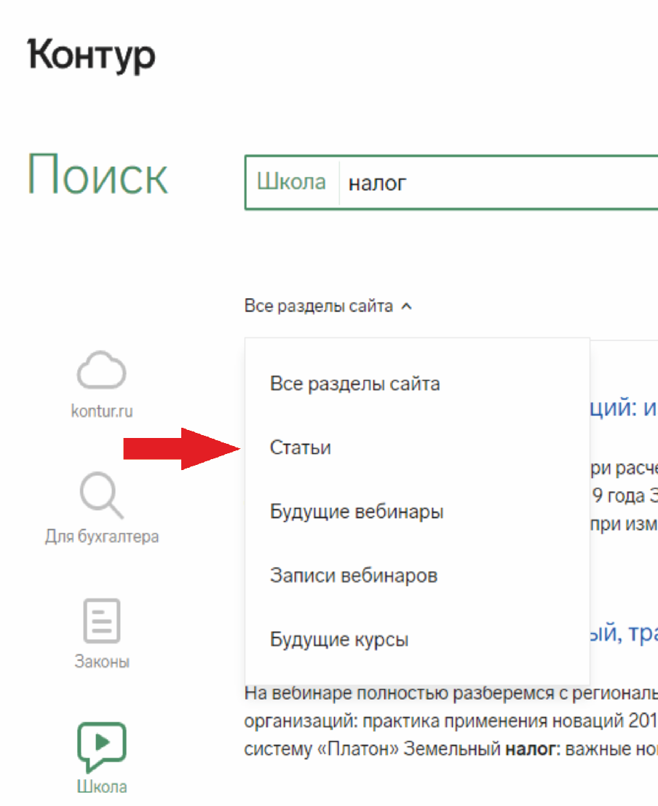
 |  |  | Нажать на выпадающее меню фильтра, расположенное над результатами поискового запроса, выбрать категорию "Будущие вебинары". |  |  | 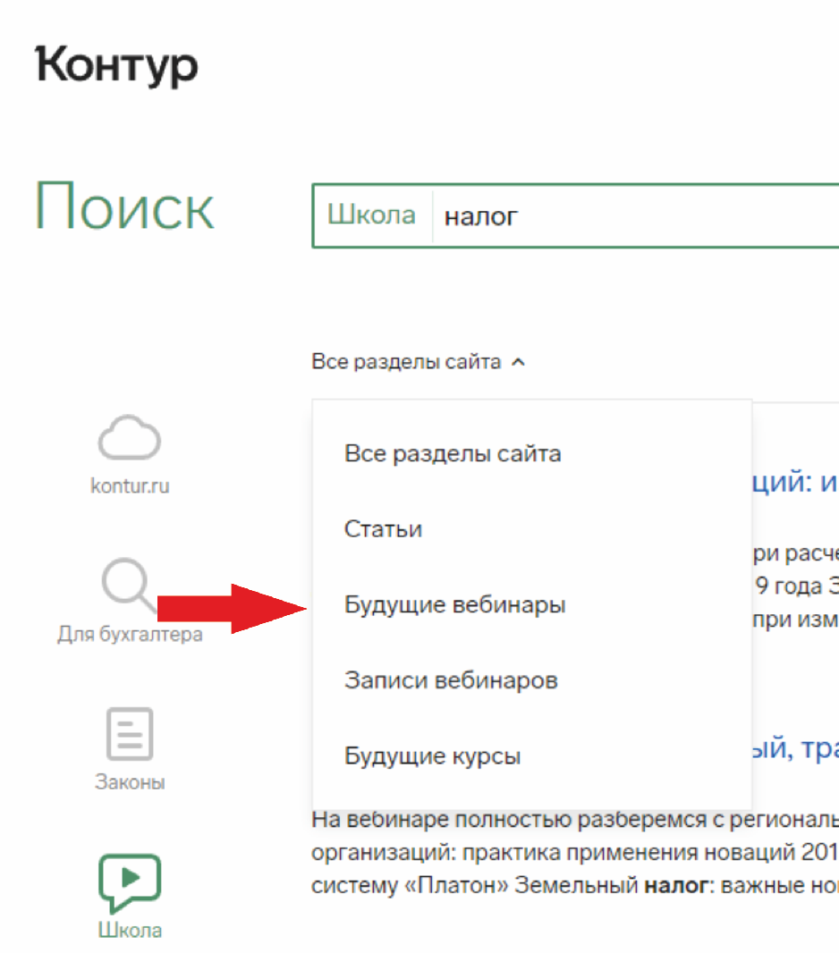
 |  |  | Нажать на выпадающее меню фильтра, расположенное над результатами поискового запроса, выбрать категорию "Записи вебинаров". |  |  | 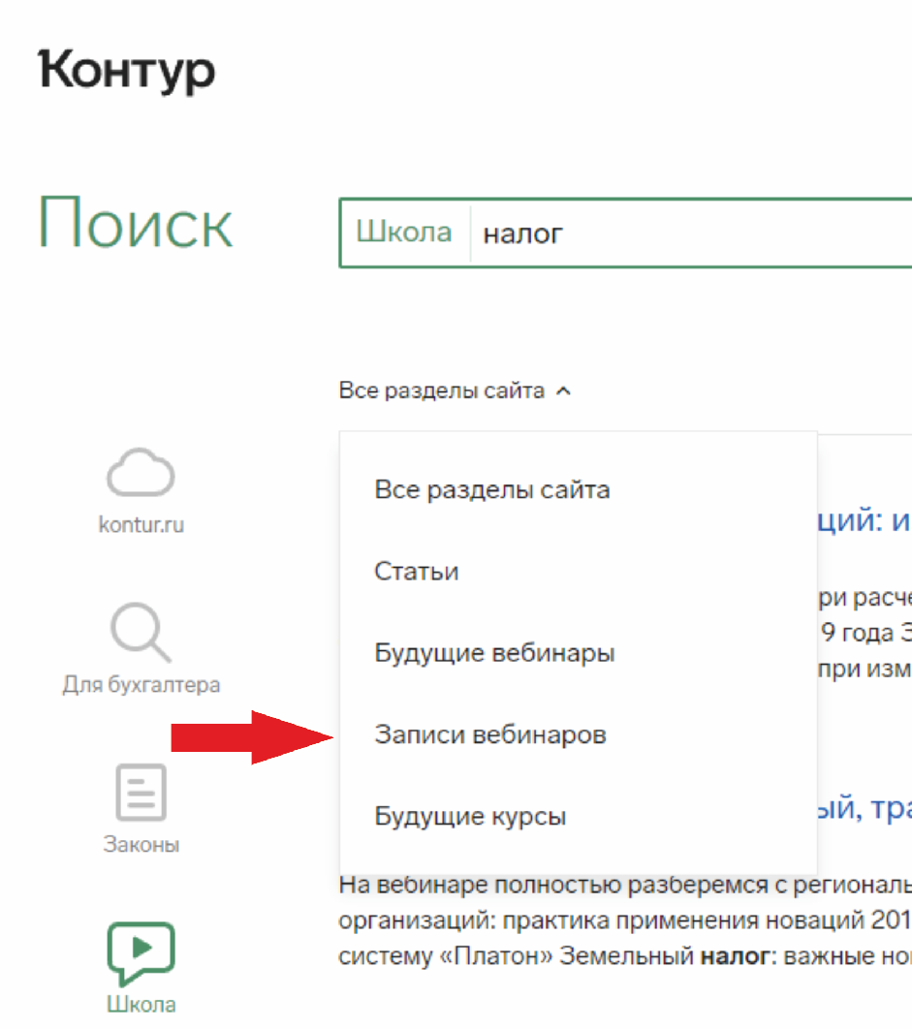
 |  |  | Нажать на выпадающее меню фильтра, расположенное над результатами поискового запроса, выбрать категорию "Будущие курсы". |  |  | 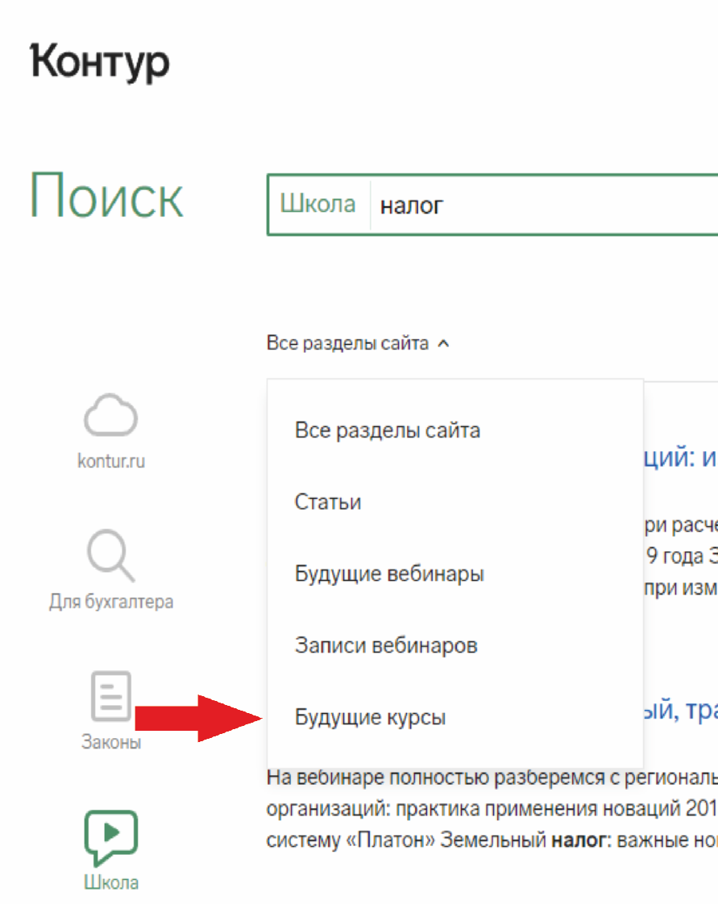
 |  |  | Нажать на иконку с многоточием
 |  |  |  | Организации | 1. В выдаче отображаются только статьи с поисковым запросом. 2. Подсвечен выбранный раздел. 3. Выделены искомые слова в выдаче (кроме предлогов, союзов, частиц).
 |  |  | Нажать на выпадающее меню фильтра, расположенное над результатами поискового запроса, выбрать категорию "01 - Республика Адыгея".
 |  |  | Нажать на выпадающее меню фильтра, расположенное над результатами поискового запроса, выбрать категорию "45 - Курганская область".
 |  |  | Нажать на выпадающее меню фильтра, расположенное над результатами поискового запроса, выбрать категорию "99 - Байконур".
 |  |  |  | Закупки | 1. В выдаче отображаются только статьи с поисковым запросом. 2. Подсвечен выбранный раздел. 3. Выделены искомые слова в выдаче (кроме предлогов, союзов, частиц).
 |  |  | Нажать на выпадающее меню фильтра, расположенное над результатами поискового запроса, выбрать категорию "01 - Республика Адыгея".
 |  |  | Нажать на выпадающее меню фильтра, расположенное над результатами поискового запроса, выбрать категорию "45 - Курганская область".
 |  |  | Нажать на выпадающее меню фильтра, расположенное над результатами поискового запроса, выбрать категорию "99 - Байконур".
12 | Поиск работает по фразе с наршенным порядком слов | Открыть раздел /search | Ввести в поиск поисковый запрос | Предприниматель индивидуальный
 |  |  | Нажать ENTER |  | В выдаче отображаются материалы для поискового запроса "индивидуальный предприниматель" с правильным порядком слов в словосочетании

